HPLC 6 Wege Ventil
http://www.chemgapedia.de/vsengine/vlu/vsc/de/ch/3/anc/croma/hplc_detail1.vlu/Page/vsc/de/ch/3/anc/croma/hplc/injektion/injektihplcm63ht0600.vscml.html

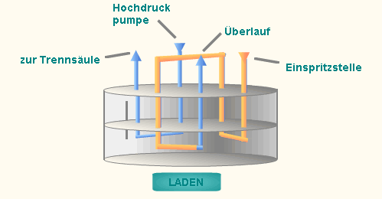
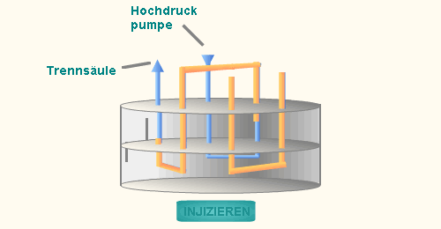

Abb.2 | Loadstellung | Abb.2 | Injectstellung

Die Probe wird in die drucklose Schleife mit der Spritze gefüllt. Man benutzt einen Volumenüberschuss (3-5fach), um die Schleife zu spülen und gleichmäßig zu füllen. In dieser Stellung fließt durch die 2 anderen Wege im Ventil der Eluent direkt zur Säule. Gleichgewichte und Druck werden dadurch konstant gehalten. |  | Die Lage der Öffnungen im Ventil wird gewechselt, so dass der Eluent durch die Schleife fließt und dabei die Probe zur Säule schiebt. In dieser Zeit steht die Schleife unter Druck

Dosierschleifen ermöglichen das reproduzierbare Einbringen von definierten Injektionsvolumina in das HPLC-System. Sie bestehen meist aus einem 6-Wege-Ventil, das in zwei Stellungen die verschiedenen Funktionen ausführt:

